0.表紙
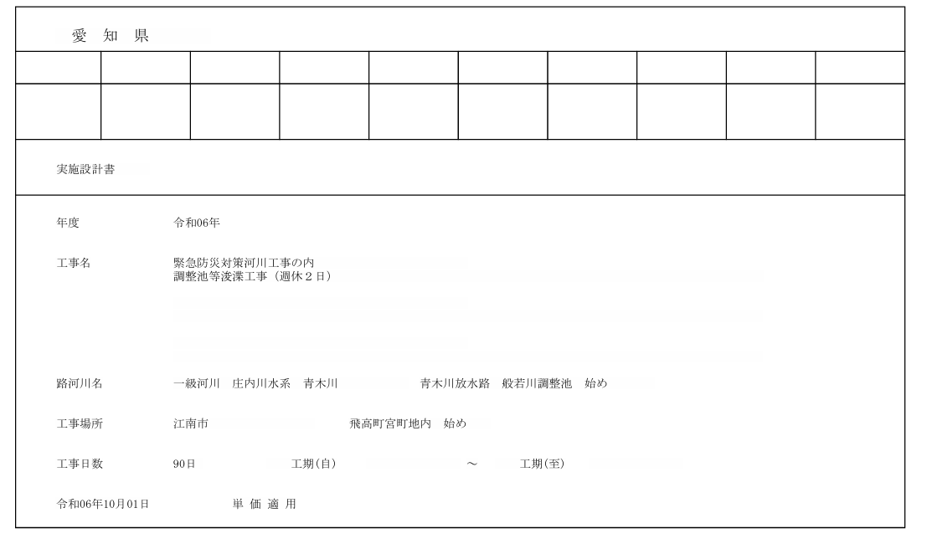

工事か業務委託の二択
施工計画書：工事名、工事場所
業務計画書：業務名、業務場所
 |  |  | 施工計画書

 | 工事名 |  | 緊急防災対策河川工事の内調整池等浚渫工事（週休2日）
 | 路線等の名称 |  | 一級河川 庄内川水系青木川 青木川放水路 般若川調整池始め
 | 工事場所 |  | 江南市飛高町宮町地内始め
 | 工期 |  | 令和6年12月16日~令和6年3月5日
設計書＋契約書を読み込ませて
施工計画書or業務計画書を出力する
 | 請負代金額 |  | 22,935,000 | 円(消費税を含む)

 |  |  | 目 次

 | (1) | 実施工程表………………………………………………………
 | (2) | 現場組織表………………………………………………………
 | (3) | 安全管理…………………………………………………………
 | (4) | 指定機械及び主要機械(船舶)…………………………………
 | (5) | 主要資材…………………………………………………………
 | (6) | 施工方法(主要機械、仮設備計画、工事用地等を含む)………
 | (7) | 施工管理計画……………………………………………………
 | (8) | 緊急時の体制及び対応…………………………………………
 | (9) | 交通管理…………………………………………………………
 | (10) | 環境対策…………………………………………………………
 | (11) | 現場作業環境の整備(イメージアップ)…………………………
 | (12) | 再生資源の利用の促進と建設副産物の適正処理方法………
 | (13) | その他……………………………………………………………

請負者 |  | 株式会社新栄重機
 | 住所 | 小牧市常普請１丁目１２７番地 |  | 0568-72-4224

発注者 |  | 愛知県 一宮建設事務所 |  | 0586-72-1416

3-2.安全管理
3. 安 全 管 理
 | (イ) 安全活動を下表のとおり実施します。

 | 安全活動の内容 |  | 場所 | 参加者 | 頻度 | 摘要
 | 朝礼 |  | 現場 | 全現場作業従事者 | 毎日
 | 作業ミーティング |  | 現場 | 職長 | 毎日
 | KY活動 |  | 現場 | 全現場作業従事者 | 毎日
 | 作業手順打合せ |  | 現場 | 各現場作業従事者 | 随時
 | 休憩後安全指導 |  | 現場 | 各現場作業従事者 | 毎日 午前・午後各15分
 | 新規入場者教育 |  | 事務所 現場 | 新規入場者 | 随時
 | 安全教育・安全訓練 |  | 事務所 | 全現場作業従事者 | 月当たり半日以上 | 月別全体計画は下表

 | 安全巡視 |  | 現場 | 安全巡視員 | 毎日 | 常に腕章を着用
 | 店社安全パトロール |  | 現場 | 店社担当職員 | 月1回 | 必要に応じて

ほぼ一緒だが、
月別全体計画は
工期の開始月が●月度
 | 安全教育・安全訓練の月別全体計画

 | 月度 | 安全教育・安全訓練の計画 |  |  |  | 摘要
 | 12月度 | 工事内容の周知徹底及び、災害対策
 | 1月度 | 作業手順の確認
 | 2月度 | 工事内容の再確認・車両整備の徹底
 | 3月度 | 第三者事故防止 合図の確認、誘導員の指示の徹底

 | 及び対応によるものとし、緊急時の連絡系統図を工事現場の見やすい場所に掲示します。

4.指定機械及び主要機械(船舶)
4. 指 定 機 械 及 び 主 要 機 械 ( 船 舶 )

指定機械及び主要機械の使用計画は下表のとおり。

原則
クリーナー：大型バキューム4ｔ、給水車
指定機械及び主要機械 使用計画表
機 械 名 | 規 格 | 型 式 | 台数 | 指 定 区 分 |  |  | 摘 要
 |  |  |  | 低振動 型 | 低騒音 型 | 排ガス 対策型 注)
排水管清掃車 [高圧水洗浄式] | 230ℓ/2MPa | KC-NRR33D2G | 1 | － | ○ | ○
側溝清掃車 [ブロワ式] | 2.8㎥/40㎥/min | BDG-FD7JGWA | 1 | － | ○ | ○
側溝清掃車 [ブロワ式] | 2.8㎥/30㎥/min | U-FRR32G1改 | 1 | － | ○ | ○
側溝清掃車 [ブロワ式] | 10.3㎥/40㎥/min | KL-CW55E | 1 | － | ○ | ○
側溝清掃車 [ブロワ式] | 9.0㎥/50㎥/min | LDG-FS1ARBA | 1 | － | ○ | ○
側溝清掃車 [ブロワ式] | 7.5㎥/80㎥/min | KL-CYZ81Q3 | 1 | － | ○ | ○
側溝清掃車 [ブロワ式] | 9.5㎥/50㎥/min | KL-FU50MPY | 1 | － | ○ | ○
散水車 | 3,600L | KK-FK71GC | 1 | － | ○ | ○
運搬車 | 10tダンプ | KG-LY220 | 1 | － | ○ | ○
運搬車 | 3tﾀﾞﾝﾌﾟﾄﾗｯｸ | BKG-LKR85AD | 1 | － | ○ | ○
バックホウ | 山積0.8平積0.6㎥ |  | 1 | － | ○ | ○
運搬車 | ４ｔユニック |  | 1 | － | ○ | ○
草刈り機 |  |  | 3

カラーコーン |  |  | 10
工事標識 |  |  | 2
注) 排ガス対策型には、特定特殊自動車排出ガスの規制等に関する法律(オフロード法)による基準適合
車を含む。

8‐2.緊急時の連絡系統図（江南市）
◆緊急時の連絡系統図

江南厚生病院
℡0587-51-3333
 | 災害対策部長(現場代理人) | 愛知県一宮建設事務所
 |  | 維持管理課
 | 兼松 健太 | TEL0586-72-1416

 | TEL090-9489-8870 | 夜間・休日TEL0586-72-1411

江南市消防本部
℡ 0587-55-2258
 | 昼夜間休日同上

 |  | ㈱新栄重機(本社)

 |  | TEL0568-39-5528

 |  | 工事担当 伊藤 雄二

 |  | TEL090-2995-8152

 |  | 昼夜間休日同上

 |  | 安全担当 竹田 哲哉

 |  | TEL080-4213-8493

 |  | 昼夜間休日同上

江南警察署
℡0587-56-0110
江南労働基準監督署
℡ 0587-54-2443
 |  | 東邦ガス(株)
 |  | TEL0568-73-1551

 |  | 中部電力(株)
 |  | TEL0120-929-649

